Инструкция
Уважаемый участник! Вам предлагается выполнить пять заданий по естественно-научой грамотности. На выполнение работы отводится 20 минут. Во время работы экран будет разделен на две части: задания будут расположены в правой части экрана, а информация, необходимая для ответа на вопрос, – слева. Прежде чем приступить к выполнению заданий, обязательно прочитайте весь текст, расположенный слева. Одни задания покажутся Вам легкими, другие – трудными. Если Вы не знаете, как выполнить задание, пропустите его и переходите к следующему. Если останется время, Вы сможете еще раз попробовать выполнить пропущенные задания. Если Вы ошиблись и хотите исправить свой ответ, то удалите его, нажав на клавишу Delete, и запишите тот ответ, который считаете верным. По окончании работы необходимо нажать кнопку "Сохранить" в верхнем левом углу. Работайте внимательно, и у Вас все получится! Желаем успеха!

НАЧАТЬ

ВВЕДЕНИЕ
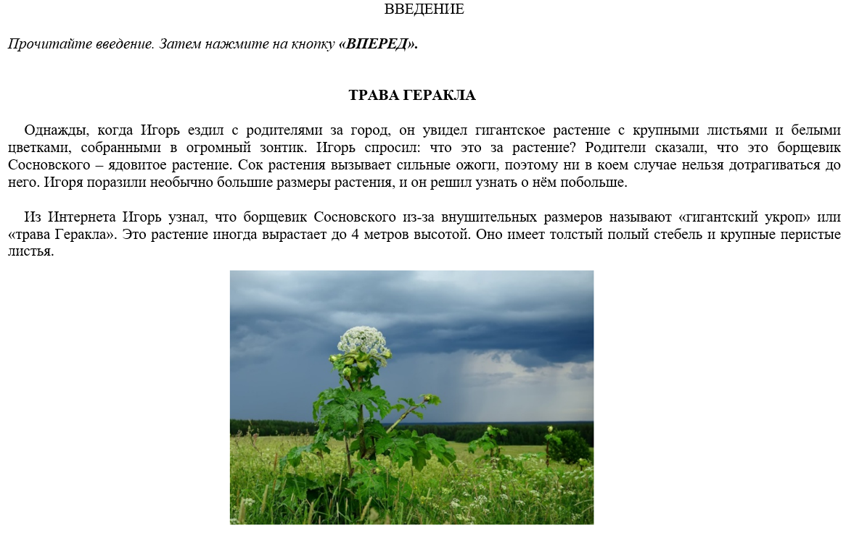

НАЗАД
ВПЕРЕД

Задание 1
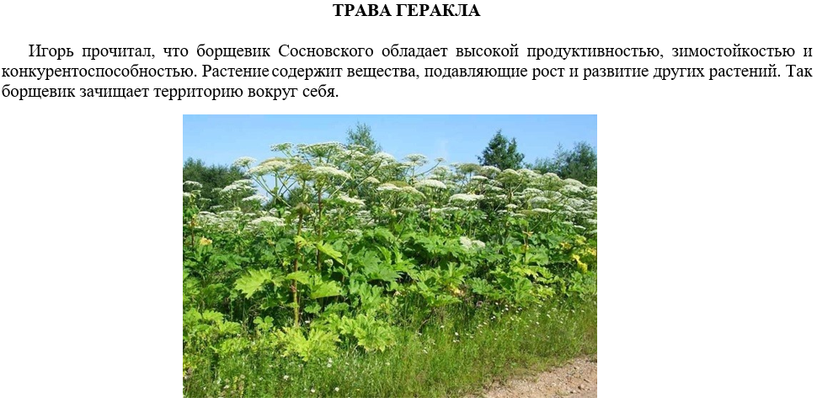
Задание 1

Прочитайте текст, расположенный слева. Для ответа на вопрос отметьте все верные варианты ответа (в поле для ответа запишите буквы всех правильных ответов без пробелов, запятых и других символов (например: АГД). Почему борщевик способен вытеснять другие растения? А) Большие размеры растения. Б) Ярко-зелёная окраска растения. В) Содержание ядовитых веществ в растении. Г) Растение имеет полый стебель. Д) Семена прорастают при низкой температуре.

ОТВЕТ:

НАЗАД
ВПЕРЕД

Задание 2
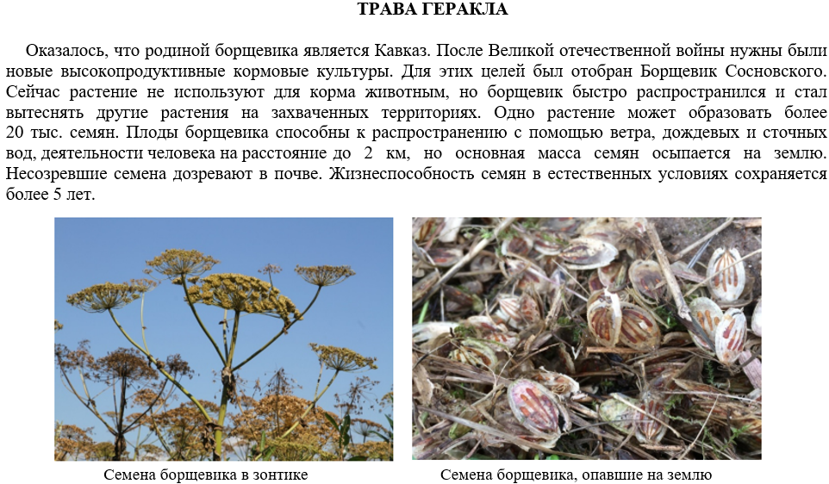
Задание 2

Прочитайте текст, расположенный слева. Запишите свой ответ на вопрос. Благодаря чему борщевик способен быстро распространяться, захватывая новые территории?

ОТВЕТ:

НАЗАД
ВПЕРЕД

Задание 3
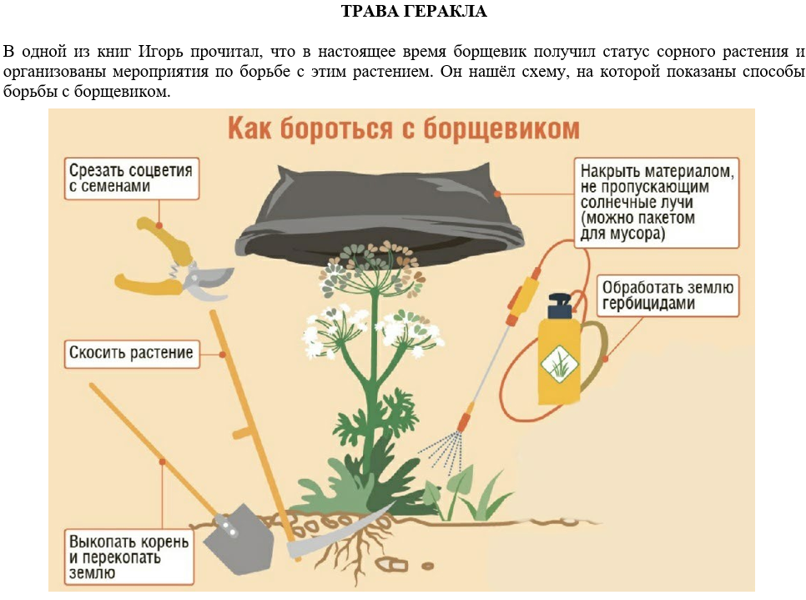
Задание 3

Прочитайте текст и изучите схему, расположенные слева. Для ответа на вопрос выберите один верный вариант ответа (в поле для ответа запишите только букву). На какой стадии развития растения способ "Скосить растение" не будет эффективным в борьбе с борщевиком? А) При первых всходах. Б) В период формирования главного стебля. В) Во время цветения. Г) После образования семян.

ОТВЕТ:

НАЗАД
ВПЕРЕД

Задание 4
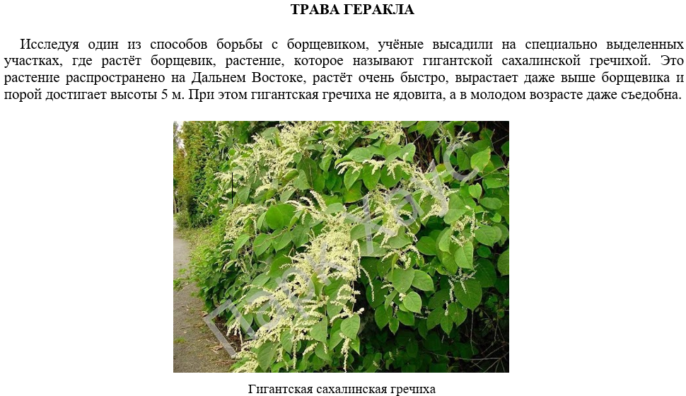
Задание 4

Прочитайте текст, расположенный слева. Запишите свой ответ на вопрос. Какую гипотезу хотели проверить ученые в своем эксперименте? Иначе говоря, какой результат они ожидали увидеть через некоторое время?

ОТВЕТ:

НАЗАД
ВПЕРЕД

Задание 5
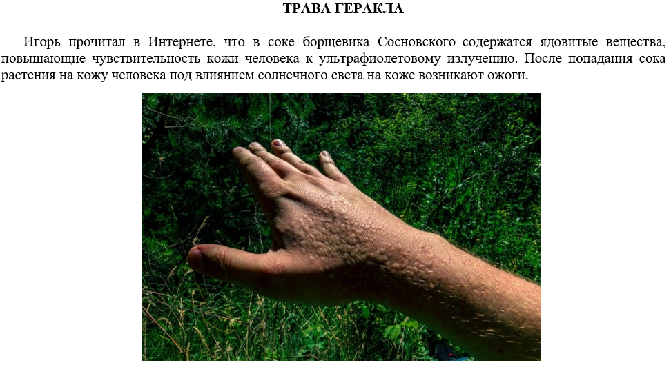
Задание 5

Прочитайте текст, расположенный слева. Для ответа на вопрос отметьте все верные варианты ответа (в поле для ответа запишите буквы всех правильных ответов без пробелов, запятых и других символов (например: АГД). Какие меры предосторожности нужно соблюдать при борьбе с борщевиком? А) Избегать прямых контактов с растением. Б) Работать только в вечернее время суток. В) Работать в специальном костюме с капюшоном. Г) Работать натощак. Д) Работать в перчатках, защитных очках и респираторе.

ОТВЕТ:

НАЗАД
ЗАКОНЧИТЬ

